OKodwrotnaXY
L1 | 50.000 | 2500
L2 | 50.000 | 2500

px | 50.000 | 2500
py | 0.000 | 0

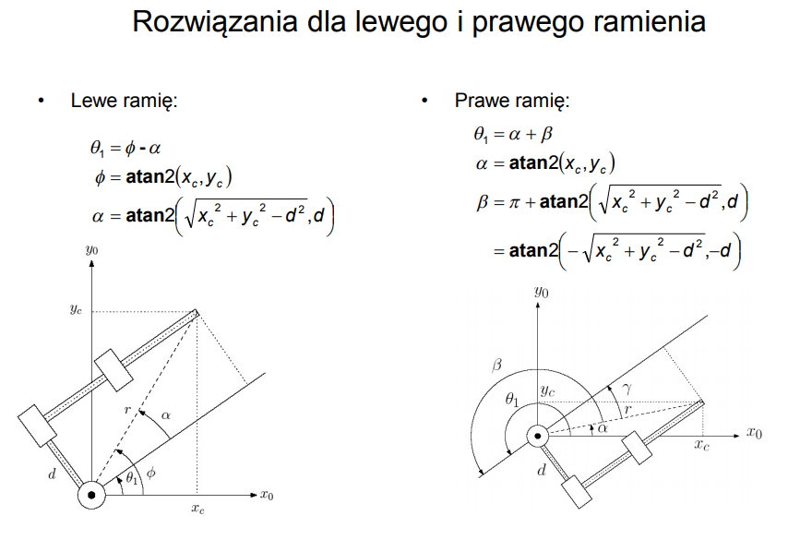
c2 | -0.500
s2 | 0.866
th11= | -1.047 | -60.000
th21= | 2.094 | 120.000
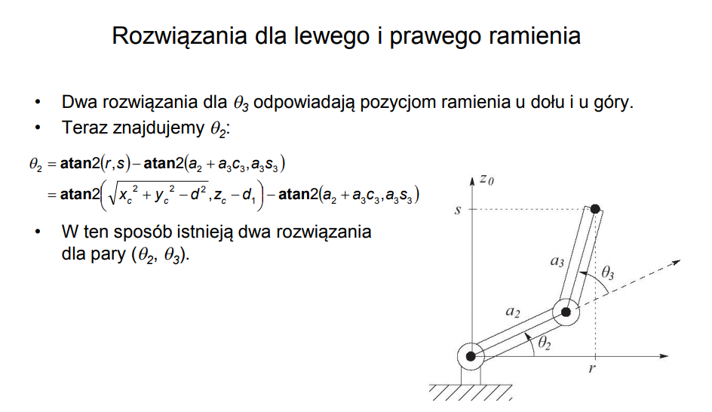
c2 | -0.500
s2 | -0.866
th12= | 1.047 | 60.000 | #
th21= | -2.094 | -120.000

 |  |  | #

x1 | 0.000 | 25.000 | 50.000
z1 | 0.000 | -43.301 | 0.000

x1 | 0.000 | 25.000 | 50.000
z1 | 0.000 | 43.301 | 0.000

OKodwrotnaXYZ (2)
Plane XY
Plane XZ
 |  |  |  |  | minP | maxP
px | 177.0 |  |  |  | 50 | 250 | px
py | 57.7 |  |  |  | -100 | 100 | py
pz | -78.0 |  |  |  | 50 | -200 | px
alfaXY | 0.3 | 18.1 |  | is In Leg Range?
 |  |  |  | -64.354
offX | 50.0
offY | 50.0
offZ | -30.0
alfaXYOffsetXY | 0.8 | 45.0 | x

L0 | 32.0 |  | 32.0
L1 | 65.0 |  | 65.0 | 7.595
L2 | 106.0 |  | 106.0

px from O1 | 127.0
py from O1 | 7.7
pz from O1 | -48.0
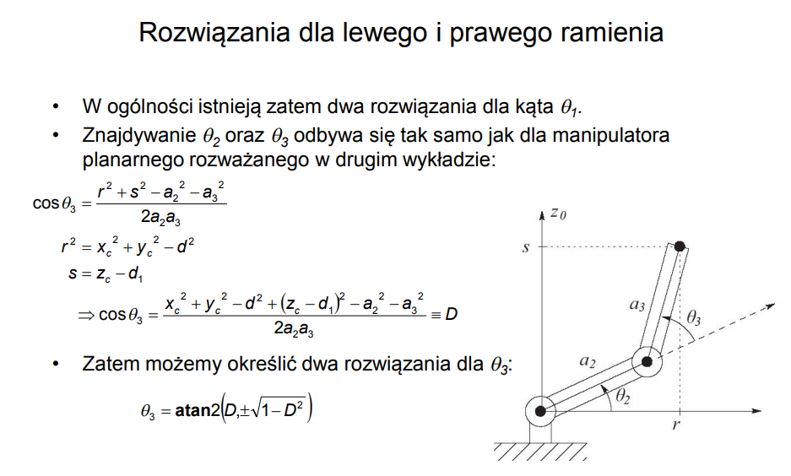
alfaXY from O1 | 0.1 | 3.5st | #

th0= | 0.1 | 3.5st | #
 |  |  | O1 | O2 | O3 | Dest
x1 | 0.000 | 50.000 | 50.000 | 81.941 | 127.890 | 177.000
y1 | 0.000 | 50.000 | 50.000 | 51.937 | 54.722 | 57.700
z1 | 0.000 | 0.000 | -30.000 | -30.000 | 15.890 | -78.000
 |  |  | 70.711 | 32.000 | 65.000 | 106.000

px from O2 | 95.1
py from O2 | 5.8
pz from O2 | -48.0
alfaXY from O2 | 0.1 | 3.5st | # same as from O1
pxpy | 95.2

c3 | -0.297
s3 | -0.955
th01= | 0.061 | 3.5st
th11= | 0.784 | 44.9st | 0.708
th21= | -1.872 | -107.3st
 | -0.301 | -17.3

